Sheet1
Khi chuyển năm kế toán, thông tin năm kế toán ở dưới không thay đổi | ok
Báo cáo tình hình cấp phát kinh phí, sắp xếp theo ngày chứng từ - số chứng từ

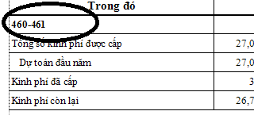
Báo cáo tổng hợp tình hình cấp phát kinh phí
Dòng chi tiết khác loại khoản: sai so với báo cáo mẫu (Loại - Khoản: 460 - 461) | ok

Đối với các báo cáo chưa có form gọi => Cho ẩn đi | OK

Lưu ý: Đối với chức năng tổng hợp ngân sách chuyển sang năm sau, đối với chứng từ nào đã được sửa, chương trình sẽ không xóa đi (Xóa theo trường TuDong trong bảng VnsKhNganSach)

